Bénin
 | Bénin - COURBE DES TAUX 29/01/2024

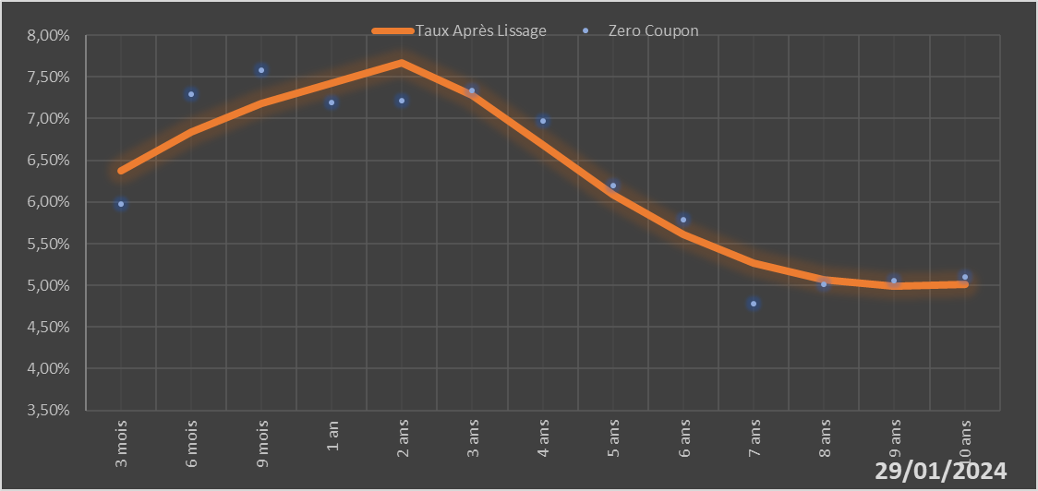
 |  | Maturité | Zero Coupon | Taux Après Lissage
 |  | 3 mois | 5.9724% | 6.3728%
 |  | 6 mois | 7.2941% | 6.8394%
 |  | 9 mois | 7.5804% | 7.1838%
 |  | 1 an | 7.1892% | 7.4254%
 |  | 2 ans | 7.2189% | 7.6700%
 |  | 3 ans | 7.3337% | 7.2785%
 |  | 4 ans | 6.9667% | 6.6792%
 |  | 5 ans | 6.1956% | 6.0905%
 |  | 6 ans | 5.7854% | 5.6105%
 |  | 7 ans | 4.7787% | 5.2714%
 |  | 8 ans | 5.0171% | 5.0706%
 |  | 9 ans | 5.0601% | 4.9903%
 |  | 10 ans | 5.0996% | 5.0070%

2024-01-29
oui

Bénin

